日晷关卡
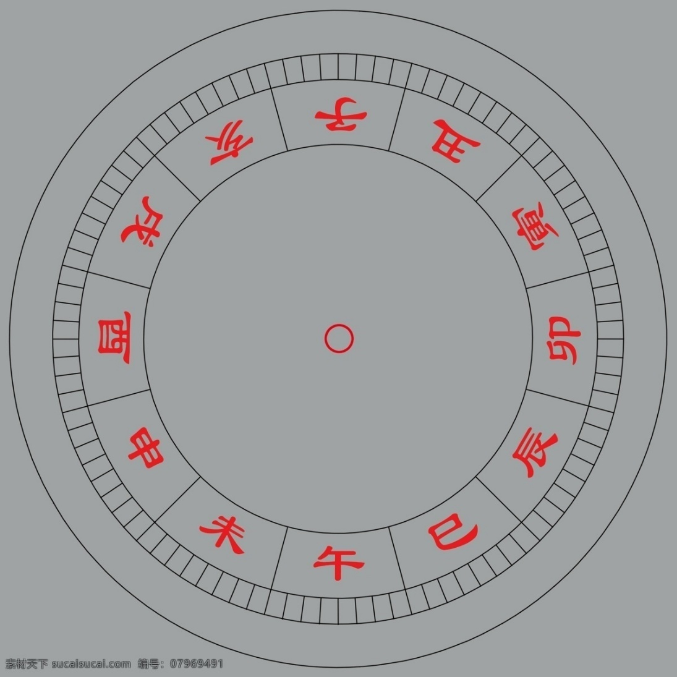

关卡总格子数：13*13
防御塔格子：7*7 - 1
怪物出口数：24

